信用交易
融资融券市场交易数据统计(2023-10-10)

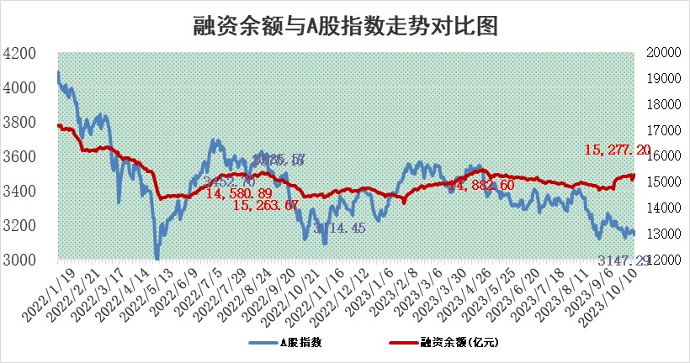
标的证券 | 融资融券余额（亿元） | 融资余额（亿元） | 融券余额（亿元） | 融资买入额（亿元） | 融资融券规模变化（亿元） | 融资余额增幅(‰) | 融券余额增幅(%)
统计数据 | 16,114.37 | 15,277.20 | 834.43 | 636.96 | 74.59 | 4.19 | 1.33

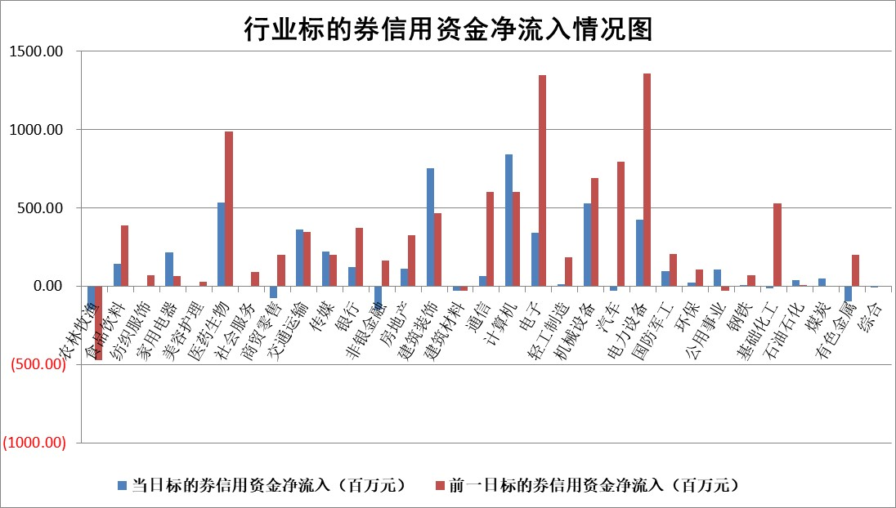

 |  |  |  |  |  |  |  | 2

标的基金代码 | 标的基金简称 | 融资余额/市值(%) | 融资余额增幅(%) | 融资买入额/成交金额(%) | （融资余额净增额-融券余额净增额）/市值(‱) | 融券余额降幅(%) | ABS[（融资余额净增额-融券余额净增额）/市值净增额-1](%)
159902 | 华夏中小板ETF | 0.00 | 0.00 | 0.00 | 0.00 | 0.00 | 100.00
159915 | 易方达创业板ETF | 3.29 | -1.41 | 74766.80 | -4.21 | 7.84 | 90.93
159919 | 嘉实沪深300ETF | 3.62 | 0.59 | 10.12 | 3.63 | 27.35 | 104.30
159920 | 华夏恒生ETF | 65.88 | -0.16 | 4.08 | -10.30 | -0.57 | 118.26
159922 | 嘉实中证500ETF | 0.97 | -8.50 | 304.26 | -12.38 | -1.82 | 75.85
159925 | 南方沪深300ETF | 0.08 | 4.68 | 0.09 | 0.34 | 0.00 | 100.49
159928 | 消费ETF | 1.07 | 0.19 | 1.34 | 0.26 | 1.21 | 100.58
159934 | 易方达黄金ETF | 256.79 | -0.22 | 35.86 | -56.39 | 0.00 | 60.27
159939 | 全指信息技术ETF | 0.84 | 2.61 | 102.38 | 2.13 | 0.00 | 100.00
159940 | 全指金融地产ETF | 0.10 | -10.15 | 0.02 | -1.16 | 0.00 | 98.20
159995 | 半导体芯片ETF | 2.94 | -1.59 | 181.41 | -6.66 | -21.55 | 106.41
159997 | 天弘中证电子ETF | 1.63 | 0.17 | 1.16 | 11.41 | 31.00 | 65.09
159998 | 天弘中证计算机主题ETF | 0.54 | -3.36 | 0.05 | -2.28 | -4.33 | 104.84
510050 | 华夏上证50ETF | 8.70 | 1.07 | 428.91 | 9.60 | 4.83 | 86.91
510180 | 华安上证180ETF | 0.49 | 0.35 | 2.43 | 0.09 | -31.89 | 100.10
510880 | 华泰柏瑞红利ETF | 0.34 | 14.40 | 1.84 | 4.52 | 12.21 | 106.42
510900 | 易方达恒生H股ETF | 86.86 | 1.05 | 31.33 | 89.85 | 0.00 | 66.11
511010 | 5年期国债ETF | 12.03 | 0.32 | 0.20 | 3.90 | 0.00 | 154.66
511380 | 可转债及可交换债券ETF | 4.31 | -0.33 | 7.85 | -1.41 | 0.00 | 103.92
512000 | 全指证券ETF | 7.86 | -0.37 | 21.16 | -0.67 | 3.96 | 98.94
512010 | 沪深300医药卫生ETF | 4.31 | 2.32 | 163.13 | 8.62 | -13.27 | 106.57
512070 | 沪深300非银ETF | 2.17 | 0.63 | 231.20 | 1.38 | 0.29 | 102.02
512400 | 南方中证申万有色金属ETF | 1.92 | -5.29 | 0.46 | -17.57 | -63.16 | 136.52
512580 | 广发中证环保产业ETF | 1.27 | 2.18 | 0.29 | 2.77 | 0.86 | 103.21
512660 | 国泰中证军工ETF | 3.46 | -0.89 | 27.04 | -4.03 | -4.96 | 74.32
512800 | 华宝中证银行ETF | 13.80 | -0.13 | 2.22 | -0.21 | 8.18 | 99.51
512980 | 广发中证传媒ETF | 0.99 | 2.63 | 118.85 | 2.52 | -0.13 | 51.57
515030 | 华夏中证新能源汽车ETF | 2.50 | -0.80 | 24.35 | -1.99 | 0.08 | 78.27
515050 | 华夏中证5G通信主题ETF | 1.34 | 1.92 | 11.09 | 2.46 | -1.06 | 85.77
515070 | 华夏中证人工智能ETF | 3.32 | 2.27 | 4.22 | 7.38 | 0.10 | 61.89
标的股票比较指标 |  | 融资余额/流通A股市值(%) | 融资余额增幅(%) | 融资买入额/成交金额(%) | （融资余额净增额-融券余额净增额）/流通A股市值(‱) | 融券余额降幅(%) | ABS[（融资余额净增额-融券余额净增额）/流通A股市值净增额-1](%)
前十名标的个股 |  | 紫鑫药业 | 伊戈尔 | 华泰股份 | 格林精密 | 惠博普 | 国光电气
 |  | 嘉凯城 | 格林精密 | 新强联 | 伊戈尔 | 三江购物 | 凡拓数创
 |  | 宋都股份 | 可立克 | 国网英大 | 智度股份 | 泸天化 | 莱宝高科
 |  | 美好置业 | 新天绿能 | 永信至诚 | 元道通信 | 和达科技 | 赛微电子
 |  | 中天金融 | 智度股份 | 五矿发展 | 永信至诚 | 明星电力 | 彤程新材
 |  | 庞大集团 | 江波龙 | 英科再生 | 美好医疗 | 中洲控股 | 美尔雅
 |  | 泽达易盛 | 美好医疗 | 安必平 | 华脉科技 | 安联锐视 | 华脉科技
 |  | 蓝光发展 | 通行宝 | 晋亿实业 | 卓翼科技 | 湘油泵 | 中电兴发
 |  | 仁东控股 | 海泰科 | 奥福环保 | 汉仪股份 | 热景生物 | 鸿日达
 |  | 亿田智能 | 汉仪股份 | 中国铁物 | 博俊科技 | 万胜智能 | 兆讯传媒
后十名标的个股 |  | 天沃科技 | 思林杰 | 天沃科技 | 菲菱科思 | 兴源环境 | 重庆啤酒
 |  | 金圆股份 | 凯因科技 | 金圆股份 | 思林杰 | 兰生股份 | 英科再生
 |  | 哈工智能 | 菲菱科思 | 哈工智能 | 诺泰生物 | 宏川智慧 | 四方光电
 |  | 正邦科技 | 亚厦股份 | 正邦科技 | 仕佳光子 | 华融化学 | 比亚迪
 |  | 华铁股份 | 兆讯传媒 | 华铁股份 | 融捷股份 | 申达股份 | 格林精密
 |  | 阳光城 | 诺泰生物 | 阳光城 | 海天瑞声 | 水羊股份 | 精研科技
 |  | 中国中期 | 精锻科技 | 中国中期 | 凯因科技 | 科兴制药 | 黑芝麻 | ;
 |  | 慧辰股份 | 天亿马 | 慧辰股份 | 齐峰新材 | 香江控股 | 安必平
 |  | 新华联 | 四方光电 | 新华联 | 润达医疗 | 阿拉丁 | 中富电路
 |  | 数源科技 | 润达医疗 | 数源科技 | 凯格精机 | 天益医疗 | 极米科技
说明：1.以上普通交易数据和信用交易数据皆以交易日收盘后数据为基准；2.上述标的证券总数据只计算标的证券市场总数据，不包括从标的证券中调出去标的证券数据，所以与交易所公布的总值略有不同； 3.上述行业采用申万一级行业分类；4.以上标的基金和标的个股中比较的6个指标值中：前5个（从左至右）为正向指标，值越大排名越靠前；第6个为逆向指标，值越小，排名越靠前；5.第6个指标中ABS[]表示求绝对值，其主要用于考量信用资金相对净流入对股价相对净变化的贡献程度；6.数据来源：wind，交易所。

 | 证券代码 | 新增融资余额 | 融资买入额 | 融资买入增幅前10
远大智能 | 002689 | 28175353 | 42268582 | 199%
亚太股份 | 002284 | 21555247 | 34242865 | 82%
赛诺医疗 | 688108 | 72122899 | 101076547 | 78%
湖南发展 | 000722 | 66023557 | 137112987 | 75%
柘中股份 | 002346 | 14584119 | 36845980 | 58%
国城矿业 | 000688 | 24683149 | 48240585 | 54%
兆新股份 | 002256 | 1985058 | 4066269 | 52%
凯美特气 | 002549 | 33806472 | 61340055 | 52%
华昌达 | 300278 | 13474542 | 19303225 | 48%
新华联 | 000620 | 27311937 | 39201759 | 43%

 | 证券代码 | 新增融资余额 | 融资买入额 | 融资买入增幅前10
兔宝宝 | 002043 | 73310337 | 89923983 | 334%
捷昌驱动 | 603583 | 26026415 | 31686727 | 262%
湘财股份 | 600095 | 94196837 | 132280449 | 252%
中谷物流 | 603565 | 49103883 | 60098371 | 234%
中青宝 | 300052 | 24215352 | 31377809 | 98%
顾家家居 | 603816 | 138518545 | 188424210 | 78%
喜临门 | 603008 | 31503289 | 48351944 | 77%
财信发展 | 000838 | 10831830 | 17666790 | 74%
苏州银行 | 002966 | 10578096 | 19143736 | 72%
金诚信 | 603979 | 23858538 | 36098133 | 60%

